广播说明
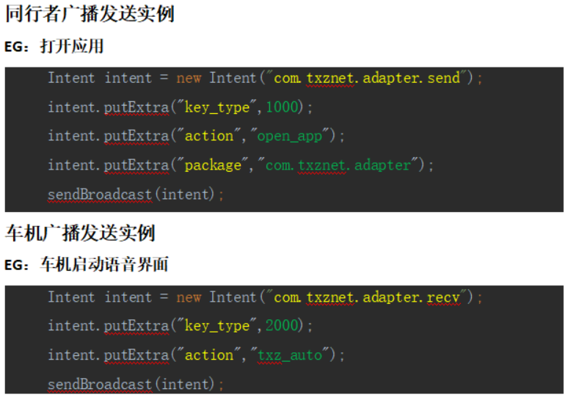
本协议针对接入同行者语音项目方案商，用于语音与车机系统之间的数据交换。 广播协议以Android组件BroadcastReceiver作为载体，分为同行者发送和同行者接收： 同行者发送：语音收到用户指令后，将指令以广播形式发送给车机。使用场景如调整音量、高度、打开应用和关闭应用等。 同行者接收：车机将同行者需要的状态发送给语音。如蓝牙状态通知、状态修改通知等。 1 通信ACTION 同行者发送：com.txznet.adapter.send 同行者接收：com.txznet.adapter.recv 2 通信内容 1）通信内容以key_type值区分模块，具体指令以键值形式存入intent中。 2）同行者发送key_type值以1000开始； 3）同行者接收（车机发送）key_type值以2000开始。 4）发送和接收后三位相同则为相同模块。 5）内容以key value形式存入intent中，其中key值多以action为区分，表示指令具体动作，其余键值为关键数据项。 * 所有字符串以小写形式存在。

同行者接收
模块 | key_type | 功能项 | Intent字段 |  | valve解释
 |  |  | Key | Value | 类型 | 可否为空 | 备注
 |  | 同步应用 | action | app.sync | - | -
 |  |  | app | … | String | N | app的value值为一个json的数组： 子项app格式如右，两个字段： 应用名称"name",应用包名"package" 两个字段内容都不能重复，如果想启动的应用共用同一个包名，直接在包名后面扩展字符串做区分，后面语音打开app，会将该包名给到系统，由系统进行打开。 | 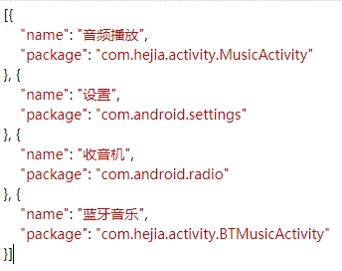

模块 | key_type | 功能项 | Intent字段 |  | valve解释
 |  |  | Key | Value | 类型 | 可否为空 | 备注
系统状态通知 | 2010 | WIFI打开 | action | wifi.open | - | - | -
 |  | WIFI关闭 |  | wifi.close | - | - | -

模块 | key_type | 功能项 | Intent字段 |  | valve解释
 |  |  | Key | Value | 类型 | 可否为空 | 备注
亮度状态通知 | 2020 | 亮度值调整通知 | action | light.status | - | - | 亮度数值调整时发送 auto:自动亮度是否打开 number:调整后的亮度值
 |  |  | auto | … | boolean | N
 |  |  | number | … | int | N

模块 | key_type | 功能项 | Intent字段 |  | valve解释
 |  |  | Key | Value | 类型 | 可否为空 | 备注
音量状态通知 | 2030 | 音量值调整通知 | action | volume.status | - | - | 音量数值调整时发送 number:调整后的音量值
 |  |  | number | … | int | N

模块 | key_type | 功能项 | Intent字段 |  | valve解释
 |  |  | Key | Value | 类型 | 可否为空 | 备注
蓝牙状态通知 | 2040 | 蓝牙连接 | action | bluetooth.connect | - | - | -
 |  | 蓝牙断开 | action | bluetooth.disconnect | - | - | -
 |  | 蓝牙空闲 | action | bluetooth.idle | - | - | -
 |  | 蓝牙来电了 | action | bluetooth.incoming | - | - | -
 |  |  | name | … | String | Y | 来电姓名
 |  |  | number | … | String | Y | 来电号码，不传则提示未知号码
 |  | 蓝牙主动拨号 | action | bluetooth.call | - | - | -
 |  |  | name | … | String | Y | 去电姓名
 |  |  | number | … | String | N | 去电号码
 |  | 蓝牙电话挂断 | action | bluetooth.hangup | - | - | -
 |  | 蓝牙电话拒接 | action | bluetooth.reject | - | - | -
 |  | 蓝牙电话接通 | action | bluetooth.offhook | - | - | -
 |  | 蓝牙联系人推送/联系人同步完成 | action | bluetooth.contact | - | - | 联系人json字符串 包含全部联系人JsonArray 联系人字段如下： name:String类型，姓名； number:String类型，号码； 同一人有多号码情况，作多个联系人传递，即多个联系人姓名相同
 |  |  | contact | … | String | N

模块 | key_type | 功能项 | Intent字段 |  | valve解释
 |  |  | Key | Value | 类型 | 可否为空 | 备注
 |  | 媒体类型改变 | action | media.type | - | - | -
 |  |  | type | … | String | N | 本地媒体的类型 local/usb/blue，分别对应本地音乐、USB音乐、蓝牙音乐，有其它的依次添加

模块 | key_type | 功能项 | Intent字段 |  | valve解释
 |  |  | Key | Value | 类型 | 可否为空 | 备注
语音功能 | 2400 | 自动开关语音界面 | action | txz.window.auto | - | - | -
 |  | 手动打开语音界面 | action | txz.window.open
 |  |  | tts | … | String | Y | 欢迎语，可不写
 |  | 手动关闭语音界面 | action | txz.window.close | - | - | -
 |  | 后台TTS播报 | action | txz.tts.speak | - | - | -
 |  |  | tts | … | String | N | 要播报的文字
 |  | 语音界面播报 | action | txz.tts.show | - | - | -
 |  |  | tts | … | String | N | 要播报的文字
 |  | 悬浮按钮控制 | action | txz.float.mode | - | - | -
 |  |  | mode | … | String | N | 要切换的显示类型(top:置顶，normal:层级排序，none:不显示)

